Hoja1
POLICIA NACIONAL DEL PERU
REGPOL-LL |  |  |  |  |  |  |  |  | CPNP. POROTO

CUADRO ESTADISTICO DE ACCIDENTES DE TRANSITO REGISTRADO DURANTE EL IV TRIMESTRE 2015 (OCTUBRE, NOVIEMBRE Y DICIEMBRE), EN LA JURISDICCION DE LA CPNP. POROTO

N° | FECHA | HORA | LUGAR (Av. ,Jr., Calle) | CAUSAS DEL ACCIDENTE | CLASE DE VEHICULO | TIPO DE SERVICIO (Público, Provincial o Interprovincial) | FALLECIDOS |  | HERIDOS |  | DIA DE INCIDENCIA
 |  |  |  |  |  |  | H | M | H | M
1 | 10-Oct-15 | 21.30 | Curva Guayaquil ingreso a Poroto | imprudencia del conductor | Mototaxi | publico | 0 | 0 | 3 | 1 | Sabado
2 | 12-Oct-15 | 2.00 | Km. 42 CPSLL | imprudencia del conductor | camion | particular | 0 | 0 | 0 | 0 | Lunes
3 | 20-Oct-15 | 18.20 | Km. 37 CPSLL. Shiran | Exeso de velocidad | Mototaxi | publico | 0 | 0 | 1 | 0 | Martes
4 | 24-Oct-15 | 8.30 | Km. 42.5 CPSLL. Sector Miñate | imprudencia del conductor | Camioneta / Combi | particular / Provincial | 0 | 0 | 0 | 8 | Sabado
5 | 24-Oct-15 | 19.30 | Km. 43.5 CPSLL. | Exeso de velocidad | Automovil | Particular | 0 | 0 | 0 | 0 | Sabado
6 | 14-Nov-15 | 16.20 | Km. 37 CPSLL. Sector La Tranca | imprudencia del peaton | camion | particular | 0 | 0 | 1 | 0 | Sabado
7 | 14-Dec-15 | 6.50 | Km. 40 CPSLL | imprudencia del conductor | Omnibus/ Automovil | Interprovincial/Particular | 0 | 0 | 0 | 0 | Lunes
8 | 15-Dec-15 | 19.00 | Km. 41 CPSLL. | imprudencia del conductor | Omnibus/Camioneta y Automovil | Interprovincial/Particular | 0 | 0 | 0 | 1 | Martes
9 | 23-Dec-15 | 7.15 | Km. 40 CPSLL. Puente Con Con | Exeso de velocidad | Moto lineal | particular | 0 | 0 | 0 | 2 | Miercoles
 |  |  |  |  |  |  |  | Poroto, 19 de Enero de 2016
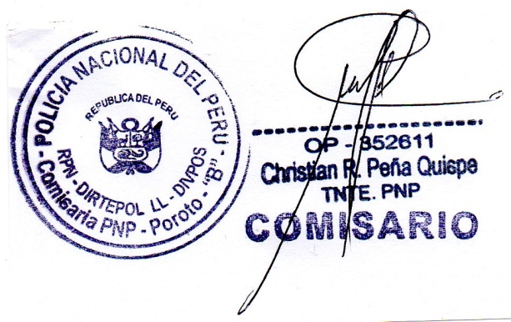

 |  |  |  |  |  |  |  |  | FDO.
 |  |  |  |  |  |  |  | Christian PEÑA QUISPE
 |  |  |  |  |  |  |  |  | TNTE. PNP
 |  |  |  |  |  |  |  |  | COMISARIO

